口径汇总
在网：
 | 账务预销户:是116、126方可转变账务预销户3 营业预销户：是3,100,103,114,115,116,126,131均可转变为营业预销:2
 | 欠费停机_>到财务预销户逻辑 |  | 欠费停机_>到财务预销户逻辑
 | 欠费停到预销户时间可先按30算，这块比交复杂，地市自己可以配置。 然后单停、双停也套餐不同欠费到停机机制也不同，这块的逻辑是：信誉度没了后再欠费x元进单停，再欠费y元进双停；如果没有单双停机制的套餐，就是信誉度没了再欠z元就双停或者叫停机了。 单停：可以接打任意电话，双停只能拨打10086，不能接听来自86的电话（其实也意义不大了），预销户开始就彻底失连了 |  | 欠费停到预销户时间可先按30算，这块比交复杂，地市自己可以配置。 然后单停、双停也套餐不同欠费到停机机制也不同，这块的逻辑是：信誉度没了后再欠费x元进单停，再欠费y元进双停；如果没有单双停机制的套餐，就是信誉度没了再欠z元就双停或者叫停机了。 单停：可以接打任意电话，双停只能拨打10086，不能接听来自86的电话（其实也意义不大了），预销户开始就彻底失连了

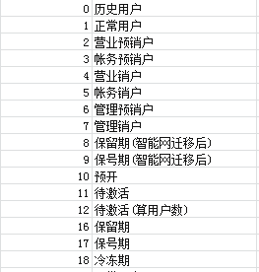
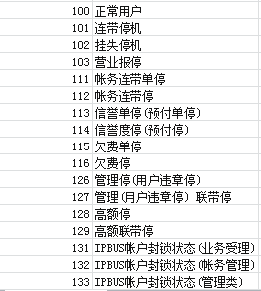

 |  |  | 关于手机号离网，宽带拆机的情况：
 |  |  | 被动离网计入离网表的，不捆绑手机号的T+3拆机；捆绑手机号的T+6拆机。T+6还得看这个手机是否重新放号，重新放号马上拆。

 |  |  | 流量使用顺序：账单：活动赠送流量->资费套餐和流量月度套餐包含的流量（合并使用、合并提醒）->自动升级包->手动加油包（订购多个流量加油包时，各加油包合并使用，在账单中随机展现）->非月度套餐（含季度套餐等）->自动加油包
 |  |  | 结转流量：结转流量等同于原套餐流量使用规则。当月存在结转流量时，同一类型（清单级/账单级）的流量优先扣减上月结转的剩余流量，再扣减当月无法结转的流量（如加油包、四倍乐等），最后扣减可结转的流量（基础套餐流量），其他计费规则不变。

 |  |  | 整体剔除：日租卡、副卡、双移、员工、携转白名单、非个人市场套餐、常漫、语音/流量话单常驻基站小于3个、国际漫游。 已办承诺在网、承诺消费、全家享套餐流量翻番、欢享包、关爱A套餐优惠、丹东葫芦岛等地市个性化活动。

收入结构： |  | select /*+parallel(8)*/
 |  | substr(a.op_time, 1, 6) as op_month,
 |  | sum(a.should_fee)/10000 as should_fee,
 |  | sum(case
 |  | when b.classify_id = 1 then | 语音使用用户数：成功办理客户中产生语音的用户数
 |  | a.should_fee | 语音饱和度：套餐及语音包饱和度
 |  | else | 低通话量用户占比：成功办理客户中使用语音少于10分钟的用户占比
 |  | 0 | 流量使用用户数：成功办理客户中产生流量的用户数
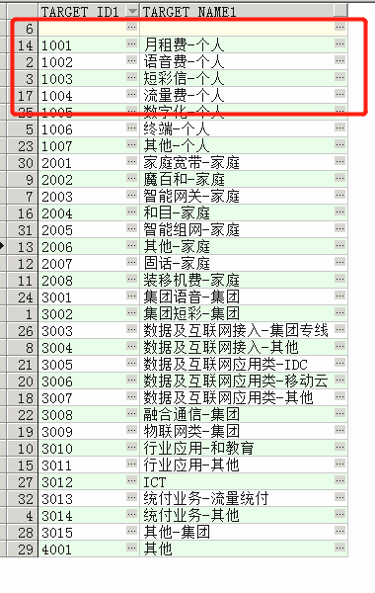
 |  | end)/10000 as should_fee1, | 通用流量饱和度：套餐及通用流量包饱和度（含结转流量）
 |  | sum(case | 低流量用户占比：成功办理客户中使用流量少于300M 的用户占比
 |  | when b.classify_id = 2 then
 |  | a.should_fee
 |  | else | 减免套餐、系统充值套餐：套餐ID一直在变
 |  | 0
 |  | end)/10000 as should_fee2, | 常漫、长漫口径： | 漫游客户(常漫/长漫) | 近3个月漫出大于等于60天
 |  | sum(case
 |  | when b.classify_id = 3 then |  | select distinct user_id from bdba.dw_product_dglong_2022
 |  | a.should_fee |  | union
 |  | else |  | select distinct user_id from bdbadb.dw_product_dg_m202310 ---当月漫游
 |  | 0 |  | where user_type='异地工作用户
 |  | end)/10000 as should_fee3,
 |  | sum(case | 不能降档的用户： | select a.product_item_id
 |  | when b.classify_id = 4 then |  | ,b.name
 |  | a.should_fee |  | from buff.up_item_relat_${day_id} a,
 |  | else |  | buff.up_product_item_${day_id} b
 |  | 0 |  | where a.relat_product_item_id = 200000130631 --限制降档活动维护组
 |  | end)/10000 as should_fee4, |  | and a.prod_item_relat_kind_id='OFFER_PLAN_INCLUDED_OFFER_KIND'
 |  | sum(case |  | and a.del_flag = 1
 |  | when b.classify_id = 5 then |  | and a.product_item_id = b.product_item_id;
 |  | a.should_fee | 波动率口径2个：
 |  | else
 |  | 0 | 短信查询退订业务： | 发送0000到10086只能查询和退订包月类增值业务，如果收到服务类或者行业短信，可根据短信要求回复的短信代码进行拒收该类短信。
 |  | end)/10000 as should_fee5,
 |  | sum(case | 主动退订流量包 | from obods.ods_ord_offer_yyyymm a
 |  | when b.classify_id = 9 then |  | where a.off_business_id=191000000005 and order_state=11
 |  | a.should_fee
 |  | else
 |  | 0
 |  | end)/10000 as should_fee9
 |  | from obdw.st_acct_shoulditem_2019 a,
 |  | (select a.item_id,
 |  | a.item_name,
 |  | (case
 |  | when b.zb_code in ('ST1000', 'ST1001', 'ST1002', 'ST2000',
 |  | 'ST3000', 'ST4000') then
 |  | 1 --语音收入
 |  | when b.zb_code in
 |  | ('ST6001', 'ST6002', 'ST6003', 'ST6004', 'ST6005',
 |  | 'ST6006', 'ST6007', 'ST6008', 'ST6009', 'ST6010',
 |  | 'ST6011', 'ST6012', 'ST6013', 'ST6014', 'ST6015',
 |  | 'ST6016', 'ST6017') then
 |  | 2 --短彩信收入
 |  | when b.zb_code in ('ST6018', 'ST6019', 'ST6020', 'ST6021',
 |  | 'ST6022', 'ST6023', 'ST6024', 'ST6025',
 |  | 'ST6026', 'ST6027', 'ST6028', 'ST6122',
 |  | 'ST6029', 'ST6030', 'ST6123', 'ST6031') then
 |  | 3 --移动数据流量收入
 |  | when b.zb_code like 'ST6%' and
 |  | b.zb_code not in
 |  | ('ST6018', 'ST6019', 'ST6020', 'ST6021', 'ST6022',
 |  | 'ST6023', 'ST6024', 'ST6025', 'ST6026', 'ST6027',
 |  | 'ST6028', 'ST6122', 'ST6029', 'ST6030', 'ST6123',
 |  | 'ST6031', 'ST6001', 'ST6002', 'ST6003', 'ST6004',
 |  | 'ST6005', 'ST6006', 'ST6007', 'ST6008', 'ST6009',
 |  | 'ST6010', 'ST6011', 'ST6012', 'ST6013', 'ST6014',
 |  | 'ST6015', 'ST6016', 'ST6017') then
 |  | 4 --其他数据业务收入
 |  | when b.zb_code in ('ST12000') then
 |  | 5 --固定收入
 |  | else
 |  | 9 --其他收入
 |  | end) as classify_id,
 |  | (case
 |  | when b.zb_code in ('ST1000', 'ST1001', 'ST1002', 'ST2000',
 |  | 'ST3000', 'ST4000') then
 |  | '语音收入'
 |  | when b.zb_code in
 |  | ('ST6001', 'ST6002', 'ST6003', 'ST6004', 'ST6005',
 |  | 'ST6006', 'ST6007', 'ST6008', 'ST6009', 'ST6010',
 |  | 'ST6011', 'ST6012', 'ST6013', 'ST6014', 'ST6015',
 |  | 'ST6016', 'ST6017') then
 |  | '短彩信收入'
 |  | when b.zb_code in ('ST6018', 'ST6019', 'ST6020', 'ST6021',
 |  | 'ST6022', 'ST6023', 'ST6024', 'ST6025',
 |  | 'ST6026', 'ST6027', 'ST6028', 'ST6122',
 |  | 'ST6029', 'ST6030', 'ST6123', 'ST6031') then
 |  | '移动数据流量收入'
 |  | when b.zb_code like 'ST6%' and
 |  | b.zb_code not in
 |  | ('ST6018', 'ST6019', 'ST6020', 'ST6021', 'ST6022',
 |  | 'ST6023', 'ST6024', 'ST6025', 'ST6026', 'ST6027',
 |  | 'ST6028', 'ST6122', 'ST6029', 'ST6030', 'ST6123',
 |  | 'ST6031', 'ST6001', 'ST6002', 'ST6003', 'ST6004',
 |  | 'ST6005', 'ST6006', 'ST6007', 'ST6008', 'ST6009',
 |  | 'ST6010', 'ST6011', 'ST6012', 'ST6013', 'ST6014',
 |  | 'ST6015', 'ST6016', 'ST6017') then
 |  | '其他数据业务收入'
 |  | when b.zb_code in ('ST12000') then
 |  | '固定收入'
 |  | else
 |  | '其他收入'
 |  | end) as classify_name
 |  | from obdim.dim_acct_item a, obdim.dim_acct_shoulditem_cfg b
 |  | where a.item_id10 = b.zb_code) b

 |  | where a.op_time between 20190201 and 20190215
 |  | and a.acctitem_id = b.item_id(+)
 |  | group by substr(a.op_time, 1, 6)

A01001001 | 360手机卫士偏好客户
A01001002 | QQ安全中心偏好客户
A01002001 | 中国移动手机导航偏好客户
A01002002 | 凯立德导航偏好客户
A01002003 | Google地图偏好客户
A01002004 | 百度地图偏好客户
A01002005 | 高德地图偏好客户
A01003001 | 墨迹天气偏好客户
A01004001 | 百度云偏好客户
A01004002 | 91助手偏好客户
A01004003 | 安卓市场偏好客户
A01004004 | 安智市场偏好客户
A01004005 | 应用汇偏好客户
A01004006 | 苹果应用商店偏好客户
A01005001 | 团800团购网偏好客户
A01005002 | 美团偏好客户
A01005003 | 窝窝团偏好客户
A01006001 | 京东偏好客户
A01006002 | 淘宝偏好客户
A01006003 | Skype偏好客户
A01007001 | QQ偏好客户
A01007002 | 飞信偏好客户
A01007003 | 微信偏好客户
A01007004 | 人人偏好客户
A01007005 | 陌陌偏好客户
A01007006 | Youni短信偏好客户
A01007007 | 阿里旺旺偏好客户
A01007008 | 新浪微博偏好客户
A01007009 | 腾讯微博偏好客户
A01007010 | 搜狐微博偏好客户
A01007011 | Weico偏偏好客户
A01008001 | 大众点评偏好客户
A01008002 | 去哪儿偏好客户
A01008003 | 宝宝树偏好客户
A01008004 | 瑞丽网偏好客户
A01008005 | 百度移动搜索偏好客户
A01009001 | 谷歌Gmail偏好客户
A01009002 | 139邮箱偏好客户
A01009003 | QQ邮箱偏好客户
A01009004 | 新浪邮箱偏好客户
A01009005 | 163邮箱偏好客户
A01010001 | 咪咕音乐偏好客户
A01010002 | 酷狗音乐偏好客户
A01010003 | 天天动听偏好客户
A01010004 | 快播偏好客户
A01010005 | 唱吧偏好客户
A01010006 | 酷我音乐偏好客户
A01010007 | QQ音乐偏好客户
A01010008 | 一听音乐偏好客户
A01010009 | 虾米音乐偏好客户
A01010010 | 音乐随声听偏好客户
A01010011 | 音悦台偏好客户
A01011001 | 乐视视频偏好客户
A01011002 | 土豆视频偏好客户
A01011003 | 腾讯视频偏好客户
A01011004 | 凤凰移动台偏好客户
A01011005 | PPTV网络电视偏好客户
A01011006 | 搜狐视频偏好客户
A01011007 | 优酷客户端偏好客户
A01011008 | PPS影音偏好客户
A01011009 | 手机电视偏好客户
A01011010 | 暴风影音偏好客户
A01012001 | QQ游戏偏好客户
A01012002 | 诛仙偏好客户
A01013001 | 中国移动手机阅读偏好客户
A01013002 | 懒人听书偏好客户
A01013003 | 百阅偏好客户
A01013004 | QQ阅读偏好客户
A01014001 | 腾讯新闻偏好客户
A01014002 | 新浪新闻偏好客户
A01014003 | 搜狐新闻偏好客户
A01014004 | 凤凰阅读偏好客户
A01014005 | 手机冲浪偏好客户
A01014006 | 网易新闻偏好客户
A01001 | 安全
A01002 | 地图
A01003 | 天气
A01004 | 应用商店应用偏好
A01005 | 团购
A01006 | 购物应用偏好
A01007 | 社交
A01008 | 服务
A01009 | 邮箱应用偏好
A01010 | 音乐应用
A01011 | 视频应用
A01012 | 游戏应用
A01013 | 阅读应用
A01014 | 新闻
C01001 | 动漫内容偏好
C01002 | 影视
C01004 | 音乐内容偏好
C01005 | 游戏内容偏好
C01006 | 小说
C01D01 | 时段（日）
C01D02 | 时段（小时）
CA2001 | 即时通信
CA2002 | 阅读
CA2003 | 微博
CA2004 | 导航
CA2005 | 视频
CA2006 | 音乐
CA2007 | 应用商店
CA2008 | 游戏
CA2009 | 支付
CA2010 | 动漫
CA2011 | 邮箱
CA2012 | P2P业务
CA2013 | VoIP业务
CA2014 | 彩信
CA2015 | 浏览下载
CA2016 | 财经
CA2017 | 安全杀毒
CA2018 | 其他业务
CA2019 | 生活实用
CA2020 | 办公学习
CA2021 | 拍摄美化
CA2022 | 购物
CA2001000009 | 微信
CA2001000005 | QQ
CA2009000003 | 支付宝
CA2015000003 | 淘宝
CA2018000532 | QQ浏览器
CA2005000006 | 腾讯视频
CA2006000021 | 酷狗音乐
CA2018000111 | WiFI万能钥匙
CA2017000016 | 腾讯手机管家
CA2007000019 | 应用宝
CAN000000000 | 微博小类
CA2018000040 | 搜狗输入法
CA2007000013 | 百度手机助手
CA2017000013 | 360手机卫士
CA2006000002 | QQ音乐
CA2015000079 | 腾讯新闻
CA2005000003 | 优酷视频
CA2004000003 | 百度地图
CA2018000013 | 墨迹天气
CA2015000170 | 今日头条
CA2007000010 | 360手机助手
CAN000000001 | 美团
CA2007000025 | 华为应用市场
CA2005000065 | 快手
CA2015000006 | 京东
CA2004000300 | 高德地图
CA2015000078 | 搜狐新闻
CA2015000080 | 网易新闻
CA2018000515 | 百度手机浏览器
CA2018000059 | 滴滴出行
CA2005000016 | 芒果TV
CA2021000032 | 美颜相机
CA2018000047 | 百度网盘
CA2015000077 | 凤凰新闻
CA2006000003 | 酷我音乐
CA2018000056 | 美图秀秀
CA2019000014 | 天天快报
CAN000000002 | 乐视视频
CA2015012077 | QQ空间
CA2017000318 | 猎豹清理大师
CAN000000003 | 360清理大师
CA2002000016 | 掌阅iReader
CA2015000008 | 大众点评
CA2013000334 | 触宝电话
CA2002000005 | QQ阅读
CA2015000142 | 唯品会
CA2001000026 | 陌陌
CA2022000004 | 天猫
CA2011000004 | QQ邮箱
CA2015000135 | 12306官方版
CA2006000033 | 唱吧
CA2006000332 | 全民K歌
CA2017000015 | 百度手机卫士
CA2012000012 | 暴风影音
CA2015000037 | 百度贴吧
CA2005000007 | 搜狐视频
CA2018000042 | 讯飞输入法
CA2016000003 | 同花顺抢股票
CA2007000017 | 小米应用商店
CA2021000048 | 魔秀桌面
CA2006000038 | 喜马拉雅FM
CA2015000827 | WPSOffice
CAN000000004 | 中华万年历日历
CA2015000066 | 新浪新闻
CAN000000005 | 百度糯米
CA2018000030 | 天气通
CA2015000063 | 58同城
CA2015000318 | 作业帮
CA2007000033 | PP助手
CA2009000009 | 中国建设银行
CA2015000026 | 携程旅行
CA2002000031 | 宜搜小说
CA2010000009 | 哔哩哔哩动画
CA2009000011 | 中国工商银行
CA2006000036 | 网易云音乐
CA2008000305 | 掌上英雄联盟
CA2012000001 | 迅雷
CA2012000002 | 迅雷看看
CA2012000306 | 迅雷离线
CA2015000259 | 美拍
CAN000000006 | 去哪儿旅行
CA2015000169 | 铃声多多
CA2005000004 | 土豆视频
CA2015000214 | 饿了吗
CA2015000146 | 汽车之家
CA2007000008 | 豌豆荚

dw_user_top100_list_m
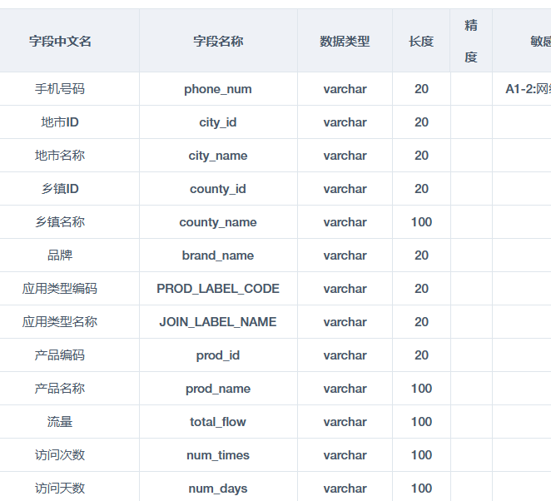

dw_home_model_rec_m
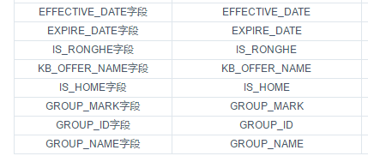
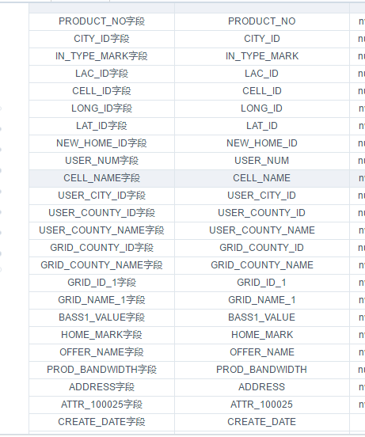

IN_TYPE_MARK | 6,7是异网号码
 |  | 返回

skt_business_basic_local
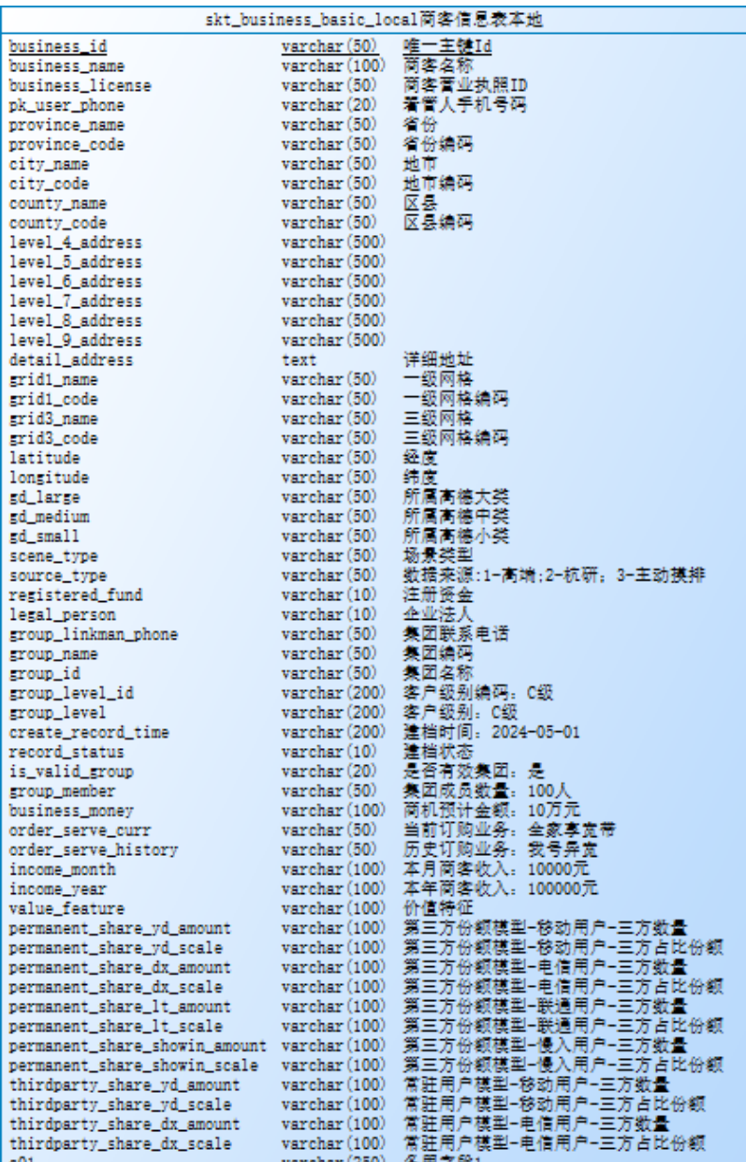

返回

